比較なし
資料２
学校給食費未収金対策について

 | １ 学校給食費一覧
 |  | 区 分 |  |  | 年 額 |  | 回 数
 |  | 小学校 | 児童（１年） |  | 42,430円 |  | 173回
 |  |  | 児童（２～３年）（基準） |  | 44,590円 |  | 182回
 |  |  | 児童（４～６年） |  | 44,100円 |  | 180回
 |  | 中学校 | 生徒（１～２年）（基準） |  | 47,850円 |  | 165回
 |  |  | 生徒（３年） |  | 40,600円 |  | 140回
 |  | ＊年額の違いについては、学校行事等により各学年で給食回数が異なるため。

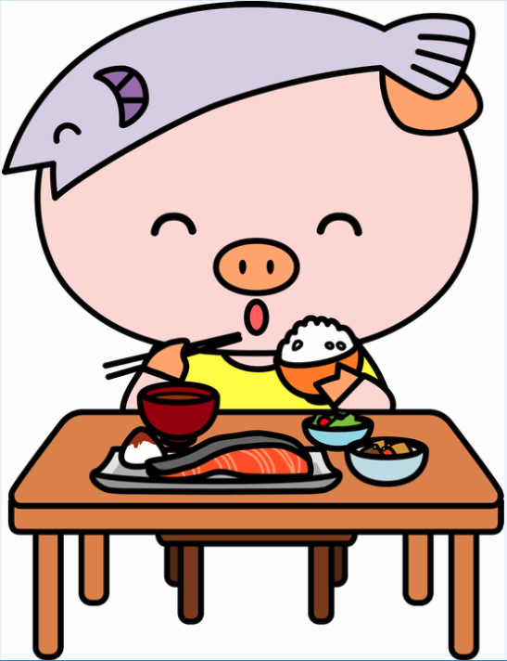
 | ２ 学校給食費収入実績調べ (過年度未納分) （単位：円）
 |  | 年度 | 納入すべき | R１年12月末現在 |  | 収入未済額
 |  |  | 給食費の額 | 収 入 済 額

 |  | 25 | 695,646,580 | 694,513,420 |  | 1,133,160

 |  | 26 | 688,119,700 | 685,495,970 |  | 2,623,730

 |  | 27 | 683,107,660 | 679,632,530 |  | 3,475,130

 |  | 28 | 738,604,760 | 734,099,080 |  | 4,505,680

 |  | 29 | 732,823,940 | 726,995,430 |  | 5,828,510

 |  | 30 | 725,554,390 | 715,374,730 |  | 10,179,660

 | ３ 未収金の徴収方法について
 |  | ①督促状の発送：各納期限後20日以内に、未納者に対し納付書付き督促ハガキを送付。
 |  | ②催告状の発送：年間3回催告状を発送。（7月、12月、3月）
 |  | ③臨戸訪問：週２回、日中、夜間実施。
 |  | ④電話催告：随時実施。
 |  | ⑤児童手当からの徴収。
 |  | ⑥弁護士催告の実施。

 |  | ●児童手当徴収者及び金額
 |  | 平成３０年度 対象者 ２３人 徴収額 ２，４３２，６８０円
 |  | 平成３１年度 対象者 １５人 徴収額 ８５５，５６０円（R１.１２月末日現在）

 |  | ●弁護士催告及び金額
 |  | 平成３０年度 対象者 ９４人 徴収額 ２，１３７，８８０円
 |  | 平成３１年度 対象者 ８１人 徴収額 １，７２３，５７０円（R１.１２月末日現在）

